关系图
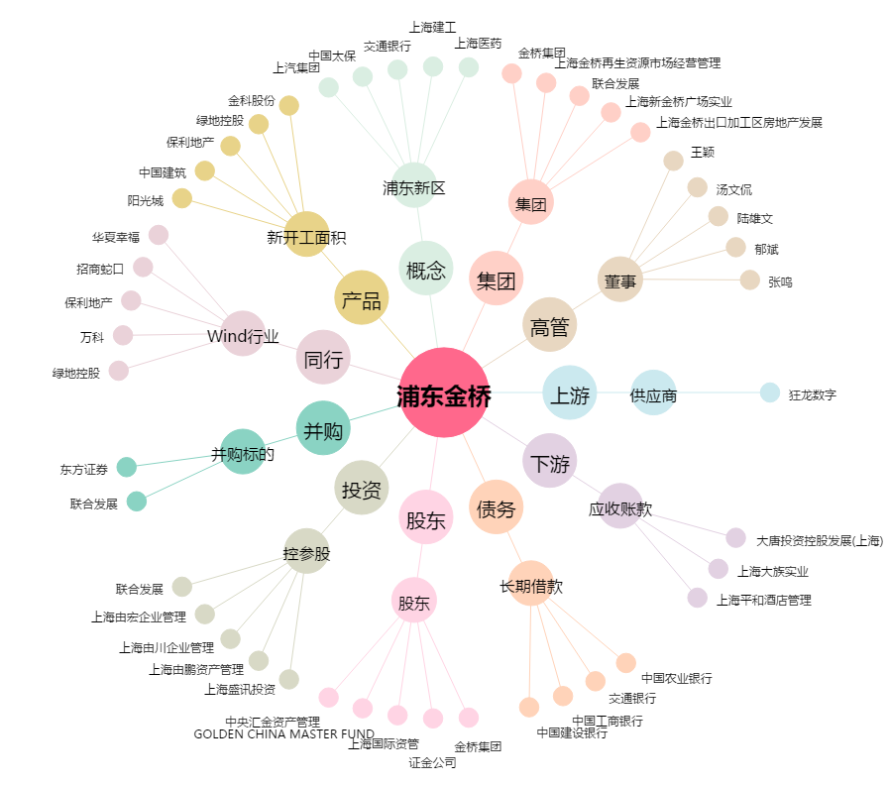
浦东金桥[600639.SH] - 关系概览图

